Planilha1
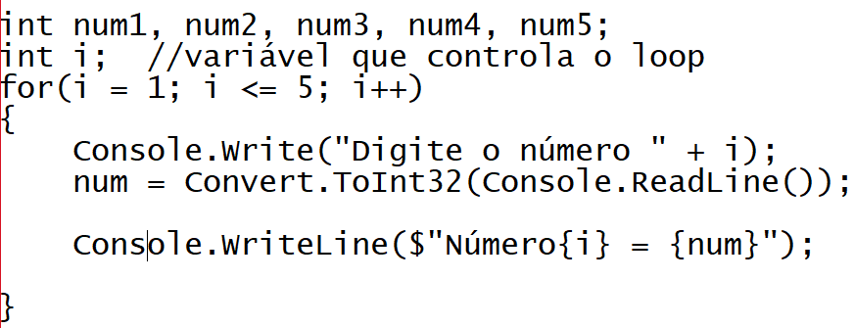
 |  |  |  |  |  |  |  | i | num1 | num2 | num3 | num4 | num5
 |  |  |  |  |  |  |  | 0 | 0 | 0 | 0 | 0 | 0
 |  |  |  |  |  |  |  | 1 | 5 | 0 | 0 | 0 | 0
 |  |  |  |  |  |  |  | 2 | 5 | 7 | 0 | 0 | 0
 |  |  |  |  |  |  |  | 3 | 5 | 7 | 1 | 0 | 0
 |  |  |  |  |  |  |  | 4 | 5 | 7 | 1 | 4 | 0
 |  |  |  |  |  |  |  | 5 | 5 | 7 | 1 | 4 | 3
 |  |  |  |  |  |  |  | 6 | 5 | 7 | 1 | 4 | 3

1 | 2 | 3 | 4 | 5 | i = 5 | OU | i < 5 | Resultado
inicial |  |  |  | final | V | OU | F | V

